Layout
 |  | Rev. 00
Validation | Description | À vérifier (Oui/Non) | Inspecteur (SVN Revision) | Conformité (Oui/Non)

1. Dimension/Panelisation | S'assurer que les dimensions du PCB sont conformes avec la ligne d'assemblage de voter manufacturier. Dans le cas contraire, paneliser le PCB.

2. Dégagement | S'assurer que l'assembleur a suffisamment d'espace sur les côtés du PCB pour soutenir le PCB lors de l'assemblage

2. Fiducial
2.1 Nombre et disposition | S'assurer que le PCB contient au minimum 3 fiducials disposés de manière non-symétrique
2.2 Fiducial pour pièces "very fine pitch" | Lorsque des pièces ont un pitch très petit, s'assurer de la présence de petits fiducuals à proximité de la pièce.

3. Distribution des alimentations
3.1 Localisation des modules d'alimentations | S'assurer que les modules d'alimentation sont judicieusement disposés en tenant compte des considérations thermiques, des retours de courant et des autres considérations.
3.2 "Ampacity" des plans | S'assurer que les plans d'alimentation sont en mesure de soutenir le courant consommé.
3.3 Nombre de Vias | S'assurer que le nombre de vias est suffisant pour soutenir le courant consommé

4. Thermal management
4.1 Thermal via | S'assurer que le nombre de vias sur les pièces munies d'un PowerPad est conforme aux recommandations du manufacturier
4.2 Composant électronique | Recalculer la dissipation thermique des composants critiques et s'assurer qu'un dissipateur a été prévu pour les pièces qui dissipent significativement.

4. DRC (Clearance)
4.1 Validation de la définition des règles d'espacement (clearance) | S'assurer que les règles définies (Design rules) sont conformes aux fabricants du PCB ainsi qu'aux contraintes IPC relatives aux tensions d'opération.
4.2 Analyse du rapport de vérification de l'espacement | S'assurer qu'il n'y a pas d'erreur rapportée par l'outil de vérification. Dans certains cas, les règles IPC peuvent être trop contraignantes; les erreurs soulevées par l'outil de vérification doivent être acceptées par le concepteur de la carte.

5. DRC (Connectivity) | S'assurer qu'il n'y a pas d'erreur rapportée par l'outil de vérification.

6. DRC (Longueur des traces)
6.1 Validation de la définition des règles de longueur de trace (Net Length / Pin Pair Length) | S'assurer que les règles définies (PADS Router - Match Length Net (Pin Pair) Group) sont conformes aux contraintes formulées par le manufacturier des pièces hautes fréquences et aux contraintes système. Par exemple, pour la DDR3, s'assurer que les contraintes dictées par Micron et Xilinx sont respectées.
6.2 Analyse du rapport de longueur de Net/Pin Pair | Dans la fenêtre "SpreadSheet" de PADS Router, sélectionner "Net (Pin Pair)" dans le menu déroulant "Object Type" et "Net (Pin Pair) Length Monitor" dans le menu déroulant "Scheme". S'assurer que tous les "Net (Pin Pair)" se trouvent à l'intérieur (Highlight vert) des contraintes.

7. DRC (Paire différentielle) | S'assurer que le "gap" entre les traces d'une même paire différentielle est constant sur toute la longueur à l'exception des irrégularités locales causées par l'ajustement de longueur. Sélectionner "Differential Pairs" dans le menu "Tool - Options..." puis lancer l'outil "Verify Design".

8. Vias de retour de courant | 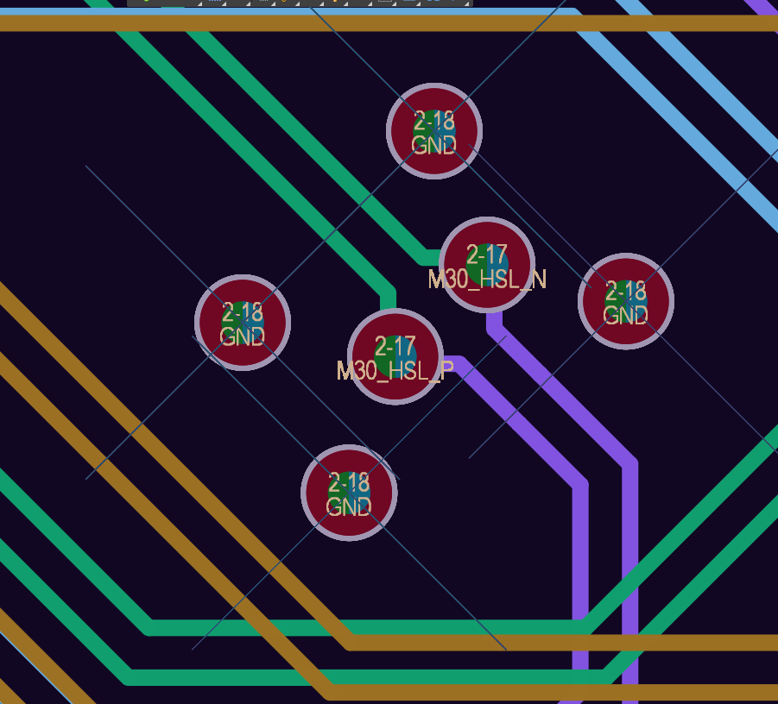 S'assurer que des vias de GND se trouvent à proximité des signaux haute-fréquence lors des changements de couche.

9. Silkscreen
9.1 Position des "Ref. Des." | S'assurer que les "Ref. Des." sont bien positionnés sur le silkscreen. Par souci de clarté, s'il n'y a pas suffisamment d'espace pour positionner tous les "ref. Des.", ceux-ci peuvent être déplacés sur la couche Assembly Drawing Top/Bottom.
9.2 Informations complémentaires | S'assurer que des indications brèves et claires soient présentes à proximité des connecteurs, LEDs, interrupteurs, etc.
9.3 Date Code | S'assurer que le DateCode se trouve sur le silkscreen et qu'il suive le format DCAASS (AA pour les 2 derniers chiffres de l'année (00 à 09) et SS pour la semaine de l'année (01 à 52))
9.3 Logos | S'assurer que les logos pertinents se trouvent sur le silkscreen (GRAMS, autres)

10. Plans de retour
10.1 Impédance caractéristique | S'assurer des impédances caractéristiques des plans de retour
10.2 Coupure de plan | S'assurer qu'il n'y a aucune trace haute fréquence qui ne sorte pas à l'extérieur d'un plan de retour
10.3 Îlots de VDD et de GND | Vérifier si les inductances parasites ont été réduites en ajoutant des îlots de VDD ou de GND lorsque possible.

11. Position des pièces/vias
11.1 Connecteurs | S'assurer que les connecteurs se retrouvent du même côté du PCB
11.2 Arbre d'alimentation | S'assurer que le retour de courant en DC a un chemin direct
11.2 Condensateurs | S'assurer que les condensateurs de haute fréquence sont localisés près des ASIC et les plus basses fréquences plus loin
11.3 Vias d'alimentation | S'assurer s'il faut mettre les vias avant ou après les condensateurs en fonction des fréquences présentes
11.4 Thermal relief | S'assurer que les vias n'ont pas de thermal relief sauf les trous de soudure pour pièces traversantes

12 Solder paste
12.1 Recommandation du manufacturier | S'assurer que le solder paste suit les recommandations du manufacturier
12.2 Power pads | S'assurer que le solder paste des power pads est quadrillé

13. Points de tests
13.1 Points de tests aux alimentations | Il faut ajouter des points de tests aux alimentations pour la première séquence de démarrage
13.2 GND associé au point de test | Pour chaque point de test, il faut avoir un gnd proche. Idéalement un connecteur qui se branche directement dans une sonde d'oscilloscope

14 PCB balancé
14.1 Quantité balancée de cuivre | Il faut regarder si la quantité de cuivre est balancée dans les couches du PCB

15. Position des connecteurs
15.1 Effet d'antennes | Vérifier si un couplage parasite peut se créer avec les connecteurs et câbles du PCB. (connecteur du même côté ? Problème de groung loop avec les autres circuits électroniques ?)

16 Protection ESD et alimentation
16.1 Position des protections | Vérifier si des protections ESD et d'erreur de branchement d'alimentation sont présent sur le PCB et localisé près des connecteurs

